Estudio ADEK
Unidades a producir | 300
Precio de venta | 53
Inflación | 0.02 | 2.00%
Incremento en capital de trabajo | 40%
Ventas contado | 100%
Ventas a crédito | 0%

No. 1 INVERSIÓN EN OBRAS FÍSICAS
DETALLE DE INVERSIÓN | CANTIDAD | COSTO UNITARIO | COSTO TOTAL
Puerta de Vaivén |  |  | 0
División modular |  |  | 0
Luces |  |  | 0
Cenefa (Cuartos) |  |  | 0
Pintura |  |  | 0
Mano de obra (días) |  |  | 0
Total |  |  | 0

No. 2 INVERSIÓN EN MAQUINARIA Y EQUIPO DE PRODUCCIÓN
DETALLE DE INVERSIÓN INVERSIONES | CANTIDAD | COSTO UNITARIO | COSTO TOTAL | VIDA ÚTIL (años)
Computadora portátil Laptop | 2 | 1899.00 | 3798.00 | 5
Impresora | 1 | 1559.00 | 1559.00 | 3
Plancha Plana(Estampado) | 1 | 1500.00 | 1500.00 | 3
Pistola Etiquetadora Textil | 1 | 27.00 | 27.00 | 5

Total |  |  | 6884.00

No. 3 INVERSIÓN DE HERRAMIENTAS
DETALLE DE INVERSIÓN | CANTIDAD | COSTO UNITARIO | COSTO TOTAL | VIDA ÚTIL (años)
Tijeras 7 pulgadas |  |  | 0.00 | 5
Tijeras 5 1/2 Pulgadas |  |  | 0.00 | 5
Tijeras para papel |  |  | 0.00 | 5
Tijeras pulidora |  |  | 0.00 | 5
Total |  |  | 0.00

No. 4 INVERSIÓN EN MUEBLES, ENSERES Y EQUIPOS DE ADMINISTRACIÓN
DETALLE DE INVERSIÓN | CANTIDAD | COSTO UNITARIO | COSTO TOTAL | VIDA ÚTIL (años)
Escritorio para computador | 1 | 130.00 | 130.00 | 5
Silla de escritorio | 1 | 50.00 | 50.00 | 7
Silla | 2 | 30.00 | 60.00 | 5
Exhibidor de polos | 1 | 220.00 | 220.00 | 5
Espejo para vestidor | 1 | 15.00 | 15.00 | 1
Probador vestidor de metal | 1 | 49.00 | 49.00 | 5
Cortina de vestidor de polos | 1 | 30.00 | 30.00 | 5
Moto lineal (eléctrica) | 1 | 3400.00 | 3400.00 | 3

Total |  |  | 3954.00

No. 5 INVERSIÓN EN ACTIVOS INTANGIBLES
DETALLE DE INVERSIÓN |  |  | COSTO | PORCENTAJE
REGISTRO DE MARCA Y LOGO |  |  | 534.99 | 4.48%
CONSTITUCIÓN DE LA EMPRESA |  |  | 477.00 | 3.99%
CAPACITACIÓN AL PERSONAL |  |  | 60.00 | 0.50%
INSCRIPCIÓN EN SUNARP |  |  | 45.00 | 0.38%
 |  |  |  | 0.00%
TOTAL GASTOS PREOPERATIVOS |  |  | 1116.99 | 9.34%

No. 6 COSTO MANO DE OBRA
CARGO | REMUNERACIÓN MENSUAL | REMUNERACIÓN ANUAL | PRESTACIONES SOCIALES | PRIMER MES
Sueldo del diseñador | 1185.00 | 14220.00 | 15.00 | 1185.00
Sueldo del estampador | 930.00 | 11160.00 | 15.00 | 930.00
Total |  | 25380.00 | 30.00 | 2115.00

No. 7 PORCENTAJES UTILIZADOS PARA PRESTACIONES SOCIALES Y APORTES
% | ÍTEM
9.00 | DOTACIÓN ESPECIAL
8.33 | CESANTÍAS
8.33 | PRIMAS
4.17 | VACACIONES
8.50 | SALUD
12.00 | PENSIONES
1.05 | RIESGOS
0.50 | DOTACIÓN ORDINARIA
1.00 | TRANSPORTE
1.00 | INTERESES CESANTÍAS
53.88 | TOTAL

No. 8 COSTOS DE MATERIALES (primer mes de operaciones)
MATERIAL | UNIDAD DE MEDIDA | CANTIDAD | COSTO UNITARIO | TOTAL MES
A. MATERIALES DIRECTOS
Polos de algodón | unidades | 300 | 15.00 | 4500.00
Papel transfer tela oscura (A4) | unidades | 200 | 1.00 | 200.00
Papel transfer tela clara (A4) | unidades | 100 | 0.60 | 60.00
Etiquetas colgantes | unidades | 300 | 0.60 | 180.00
Bolsas de papel | unidades | 300 | 0.89 | 267.00
Tinta pigmentada (100ml) | ml | 300 | 0.08 | 23.40

Subtotal Materiales Directos |  |  |  | 5230.40
B. MATERIALES INDIRECTOS
Papel | Pliego |  |  | 0.00
Lápiz | Caja |  |  | 0.00
Tiza | Unidad |  |  | 0.00
Aceite | Frasco 80c.c |  |  | 0.00
Subtotal Materiales Indirectos |  |  |  | 0.00
TOTAL |  |  |  | 5230.40

No. 9 COSTO DE SERVICIO (primer mes)
SERVICIO | MEDIDA | CANTIDAD | COSTO UNITARIO | TOTAL MES
Energía Eléctrica | Mensual |  |  | 0.00
Teléfono | Cargo fijo |  |  | 0.00
Internet | Cargo fijo |  |  | 0.00

TOTAL |  |  |  | 0.00

No. 10 GASTOS POR DEPRECIACIÓN ACTIVOS DE PRODUCCIÓN
ACTIVO | VIDA ÚTIL | COSTO ACTIVO | DEPRECIACIÓN ANUAL |  |  |  |  | VALOR RESIDUAL | DEPRECIACIÓN MENSUAL
 |  |  | 1 | 2 | 3 | 4 | 5
Computadora portátil Laptop | 2 | 3798.00 | 1899.00 | 1899.00 | 1899.00 | 1899.00 | 1899.00 | -5697.00 | 158.25 |  | 50%
Impresora | 2 | 1559.00 | 779.50 | 779.50 | 779.50 | 779.50 | 779.50 | -2338.50 | 64.96 |  | 50%
Plancha Plana(Estampado) | 5 | 1500.00 | 300.00 | 300.00 | 300.00 | 300.00 | 300.00 | 0.00 | 25.00 |  | 20%
Pistola Etiquetadora Textil | 5 | 27.00 | 5.40 | 5.40 | 5.40 | 5.40 | 5.40 | 0.00 | 0.45 |  | 20%

TOTAL ACTIVOS DE PRODUCCIÓN |  |  | 2983.90 | 2983.90 | 2983.90 | 2983.90 | 2983.90 | -8035.50 | 248.66

No. 11 GASTOS POR DEPRECIACIÓN ACTIVOS DE ADMINISTRACIÓN
ACTIVO | VIDA ÚTIL | COSTO ACTIVO | DEPRECIACIÓN ANUAL |  |  |  |  | VALOR RESIDUAL | DEPRECIACIÓN MENSUAL
 |  |  | 1 | 2 | 3 | 4 | 5
Escritorio para computador | 5 | 130.00 | 26.00 | 26.00 | 26.00 | 26.00 | 26.00 | 0.00 | 2.17
Silla de escritorio | 7 | 50.00 | 7.14 | 7.14 | 7.14 | 7.14 | 7.14 | 14.29 | 0.60
Silla | 5 | 60.00 | 12.00 | 12.00 | 12.00 | 12.00 | 12.00 | 0.00 | 1.00
Exhibidor de polos | 5 | 220.00 | 44.00 | 44.00 | 44.00 | 44.00 | 44.00 | 0.00 | 3.67
Espejo para vestidor | 1 | 15.00 | 15.00 | 15.00 | 15.00 | 15.00 | 15.00 | -60.00 | 1.25
Probador vestidor de metal | 5 | 49.00 | 9.80 | 9.80 | 9.80 | 9.80 | 9.80 | 0.00 | 0.82
Cortina de vestidor de polos | 5 | 30.00 | 6.00 | 6.00 | 6.00 | 6.00 | 6.00 | 0.00 | 0.50
Moto lineal (eléctrica) | 3 | 3400.00 | 1133.33 | 1133.33 | 1133.33 | 1133.33 | 1133.33 | -2266.67 | 94.44
 |  |  |  |  |  |  |  |  | 0.00
 |  |  |  |  |  |  |  |  | 0.00
Total activos de administración |  | 3954.00 | 1253.28 | 1253.28 | 1253.28 | 1253.28 | 1253.28 | -2312.38 | 104.44

No. 12 REMUNERACIÓN AL PERSONAL ADMINISTRATIVO
CARGO | REMUNERACIÓN MENSUAL | REMUNERACIÓN ANUAL | PRESTACIONES SOCIALES | MES
Gerente General | 1200.00 | 14400.00 | 0.00 | 1200.00
Contador | 930.00 | 11160.00 | 0.00 | 930.00
 |  | 0.00 | 0.00 | 0.00
subtotal | 2130.00 | 25560.00 | 0.00 | 2130.00

No. 13 OTROS GASTOS ADMINISTRATIVOS
SERVICIO | UNIDAD DE MEDIDA | CANTIDAD | COSTO UNITARIO | TOTAL MES
Energía eléctrica | soles | 1 | 50.00 | 50.00
Teléfono | mensual | 1 | 30.00 | 30.00
Internet | mensual | 1 | 60.00 | 60.00
TOTAL |  |  |  | 140.00

No 14. AMORTIZACIÓN A GASTOS DIFERIDOS
ACTIVO INTANGIBLE | PLAZO (en años) AMORTIZACIÓN | COSTO DEL ACTIVO | VALOR AMORTIZACIÓN ANUAL |  |  |  |  | VALOR AMORTIZACIÓN MENSUAL
 |  |  | 1 | 2 | 3 | 4 | 5
Gastos preoperativos | 5 | 1116.99 | 223.40 | 223.40 | 223.40 | 223.40 | 223.40 | 18.62
AMORTIZAR |  |  | 223.40 | 223.40 | 223.40 | 223.40 | 223.40 | 18.62

ACTIVO INTANGIBLE | PLAZO (en años) AMORTIZACIÓN | COSTO DEL ACTIVO | VALOR AMORTIZACIÓN ANUAL |  |  |  |  | VALOR AMORTIZACIÓN MENSUAL
 |  |  | 1 | 2 | 3 | 4 | 5
Amortización en cifras físicas | 5 | 0.00 | 0.00 | 0.00 | 0.00 | 0.00 | 0.00 | 0.00
TOTAL A AMORTIZAR |  |  | 0.00 | 0.00 | 0.00 | 0.00 | 0.00 | 0.00
TOTAL AMORTIZACIÓN ANUAL |  | 1116.99 | 223.40 | 223.40 | 223.40 | 223.40 | 223.40 | 18.62

No 15. Gastos de venta (primer mes de operaciones).
SERVICIO | UNIDAD DE MEDIDA | CANTIDAD | COSTO UNITARIO | MES 1
Publicidad | MES | 1 | 25.00 | 25.00
Alquiler | MES | 1 | 800.00 | 800.00
Transporte | MES | 1 | 15.00 | 15.00
TOTAL |  |  |  | 840.00

PUNTO DE EQUILIBRIO: Punto en el cual los ingresos totales son iguales a los costos totales, la empresa no obtiene ni utilidad ni perdida.
Para su cálculo hay que tener determinados los cotos fijos y variable.
C Fijos. Se presentan en igual magnitud y valor independiente de los niveles de producción de la empresa. Ej. Depreciación, Gastos de Administración como arrendamiento, sueldos del personal administrativo.
C. Variables. Presentan variación ante cambios en los niveles de producción. Ej. Materiales directos e indirectos, servicios asociados a la planta de producción, Mano de obra directa (operarios, supervisores de producción)
Qo = ______________Costos Fijos___________
Precio de Venta-Costo de Variable unitario
No. 16 DISTRIBUCIÓN DE COSTOS
COSTO | COSTO FIJO | COSTO VARIABLE
Costo de Producción
Mano de Obra directa |  | 2115.00
Mano de obra indirecta | $ -
Materiales directos |  | 5230.40
Materiales indirectos |  | 0.00
Depreciación (CIF) | 248.66
Servicios | 0.00
Mantenimiento | $ - | $ -
Subtotal | 248.66 | 7345.40

Gastos de Administración
Sueldos y prestaciones | 2130.00
Otros gastos | 140.00
Amortización Pre operativos | 18.62
Depreciación | 104.44
Subtotal | 2393.06

Gastos de Ventas
Publicidad, promoción, transportes | 840.00
Sueldos y prestaciones | 930.00
Depreciación | $ -
Subtotal | 1770.00

TOTAL | 4411.71 | 7345.40
COSTOS TOTALES |  | 11757.11

Precio de venta | 53.00 | CONDICIONES PARA QUE UN PUNTO DE EQUILIBRIO SEA CORRECTO
Unidades a producir | 300.00
Costo fijo total | 4411.71 | 1. las cantidades en el punto de equilibrio son menores a las
Costo variable total | 7345.40 | cantidades a producir
Costo variable unitario | 24.48 | 2. El precio de venta es mayor al costo variable unitario
Qo (pto equilibrio) | 154.71

N0 17 Datos agrupados para calcular punto de equilibrio.
UNIDADES | COSTO FIJO | COSTO VARIABLE | COSTO TOTAL | INGRESO TOTAL
0 | 4411.71 | 0.00 | 4411.71 | 0.00
100 | 4411.71 | 2448.47 | 6860.18 | 5300.00
125 | 4411.71 | 3060.58 | 7472.30 | 6625.00
150 | 4411.71 | 3672.70 | 8084.41 | 7950.00
155 | 4411.71 | 3788.11 | 8199.83 | 8199.83 | PUNTO DE EQUILIBRIO
300 | 4411.71 | 7345.40 | 11757.11 | 15900.00
334 | 4411.71 | 8177.88 | 12589.59 | 17702.00
339 | 4411.71 | 8300.30 | 12712.02 | 17967.00
341 | 4411.71 | 8349.27 | 12760.99 | 18073.00
354 | 4411.71 | 8667.57 | 13079.29 | 18762.00
443 | 4411.71 | 10846.71 | 15258.42 | 23479.00
364 | 4411.71 | 8912.42 | 13324.13 | 19292.00
414 | 4411.71 | 10136.65 | 14548.37 | 21942.00
314 | 4411.71 | 7688.19 | 12099.90 | 16642.00
444 | 4411.71 | 10871.19 | 15282.91 | 23532.00
384 | 4411.71 | 9402.11 | 13813.83 | 20352.00
337 | 4411.71 | 8251.33 | 12663.05 | 17861.00

EJEMPLO DE PUNTO DE EQUILIBRIO EN VARIAS LÍNEAS
Los cuadros No. 18 a 22 muestran un ejemplo de punto de equilibrio para 3 referencias de productos
Si en su proyecto solo tiene un único producto, continúe con el cuadro 23

No 18 Cálculo del punto de equilibrio en varias líneas.
ACTIVIDADES | A | B | C
PARTICIPACIÓN | 40% | 35% | 25%
PRECIO DE VENTAS | 53 | 55 | 60
COSTOS VARIABLES | 1600.00 | 1300.00 | 3000.00
MARGEN DE CONTRIBUCIÓN | -1547.00 | -1245.00 | -2940.00
COSTOS FIJOS SON:
$ 160,000,600
Margen de contribución promedio ponderado

(2400*0,4)+(1700*0.35)+(2000*0.25)=960+595+500=2055
Margen de contribución promedio ponderado |  | 2055.00

Aplicando la formula
Qo = Costos Fijos /Margen de Contribución
Qo= 160.000.600/2055= | 77859.17 | Este valor se relaciona con los porcentajes de participación de cada línea

Línea A | 77859.17 | 0.40 | 31143.67
Línea B | 77859.17 | 0.35 | 27250.71
Línea C | 77859.17 | 0.25 | 19464.79
TOTAL |  |  | 77859.17

No 19 Comprobación del punto de equilibrio
DESCRIPCIÓN | A | B | C
VENTAS | 1650614.46 | 1498789.08 | 1167887.59
COSTOS VARIABLES | 49829870.56 | 35425923.60 | 58394379.56
MARGEN DE CONTRIBUCIÓN | -48179256.10 | -33927134.53 | -57226491.97
TOTAL DE VENTAS |  |  |  | 4317291.13
TOTAL DE COSTOS VARIABLES |  |  |  | 143650173.70
TOTAL MARGEN DE CONTRIBUCIÓN |  |  |  | -139332882.60
COSTOS FIJOS |  |  |  | 160000600.00
UTILIDAD |  |  |  | -299333482.60

No 20 Determinación del punto de equilibrio en soles
PRODUCTOS | A | B | C | TOTALES
Unidades | 31143.67 | 27250.71 | 19464.79 | 77859.17
Ingresos | 1650614.46 | 1498789.08 | 1167887.59 | 4317291.13
Costo Variable por unidad | 1600.00 | 1300.00 | 3000.00 | 5900.00
% en pesos | 38% | 35% | 27% | 100%

Calculo del volumen del punto de equilibrio global en pesos
CM% = Contribución marginal total/Ingresos totales
CM%= 143.650.400/300.350.774= |  | 33.27 | 47%

X=CF/CM%=160.000.600/0.47 |  | 340426808.50

No21 Comprobación del punto de equilibrio en soles.
ÍTEMS | A | B | C | TOTALES
Ingresos | 1650614.46 | 1498789.08 | 1167887.59 | 4317291.13
Costos variables | 49829870.56 | 35425923.60 | 58394379.56
Contribución Marginal en Pesos | -48179256.10 | -33927134.53 | -57226491.97
Contribución Marginal en % | -2919% | -2264% | -4900%
Total en Ingresos |  |  |  | 4317291.13
Total de costos variables |  |  |  | 143650173.70
Total de margen de contribución |  |  |  | -139332882.60
Total de Porcentaje |  |  |  | 3327%

No 22 Distribución en soles del punto de equilibrio.
PRODUCTOS | A | B | C | TOTALES
Mezcla Conformada | 38% | 35% | 27% | 100%
Ingresos | 130154163.00 | 118182435.80 | 92090209.70 | 340426808.50
Hasta aquí ejemplo de punto de equilibrio en varios líneas

No 23 Programa de inversión fija del proyecto.
CONCEPTOS | AÑOS
 | 0 | 1 | 2 | 3 | 4 | 5
ACTIVOS FIJOS Y TANGIBLES
Maquinaria y Equipo | 6884.00
Mobiliario y decoración | $ -
Muebles y Equipo de Oficina | 3954.00
SUBTOTAL | 10838.00
ACTIVOS DIFERIDOS
Adecuaciones, obras físicas | 0.00
Gastos preoperativos | 1116.99
SUBTOTAL | 1116.99
TOTAL INVERSIÓN FIJA | 11954.99

No 24 Costos Operacionales |  |  | Gastos de producción |  |  |  | Gastos administrativos
CONCEPTO | MES |  | Materias primas |  | 5230.40 |  | Sueldos y prestaciones |  | 2130.00
Gastos de producción | 7594.06 |  | Mano de obra directa |  | 2115.00 |  | Servicios varios |  | 140.00
Gastos Administrativos | 2393.06 |  | Ctos indirectos de fabricación |  | 248.66 |  | Depreciación |  | 104.44
Gastos de venta | 1770.00 |  | Total |  | 7594.06 |  | Amort diferidos |  | 18.62
 |  |  |  |  |  |  | Total |  | 2393.06
Total Costos
Operacionales mensual | 11757.11
Total Costos
Operacionales anual | 70260.00

CALCULO DEL CAPITAL DE TRABAJO ICT= CO (COPD) |  |  |  |  |  |  | CALCULO DEL CAPITAL DE TRABAJO ICT= CO (COPD)
Total costos operacionales | 11757.11 |  |  |  |  |  | Total costos operacionales | 70260.00
(-) depreciación | -353.10 | se resta 1 para igualar al resultado del módulo, la diferencia es por decimales |  |  |  |  | (-) depreciación
(-) amort diferidos | -18.62 |  |  |  |  |  | (-) amort diferidos
(=) Costo operacional mensual | 11385.40 | COPA |  |  |  |  | (=) Costo operacional anual | 70260.00

COPD (Costo operacional diario) = COPM/30 |  |  |  |  |  |  | COPD (Costo operacional diario) = COPA/360
COPD = | 379.51 |  |  |  |  |  | COPD = | 195.17
Capital de trabajo | 11764.91 |  |  |  |  |  | Capital de trabajo | 5855.00

PROYECCIÓN CAPITAL DE TRABAJO TÉRMINOS CONSTANTES
P= F/(1+I)^n
F | 5855.00
i | 2.0% | la inflación
n | 1 | un mes
P | 5740.20
Diferencia | 114.80

N0 25 Capital de trabajo términos constantes
Sin incremento en producción |  |  |  |  |  |  | En este caso se deja la producción en |  |  | 300 | unidades al año
DETALLE | AÑOS
 | 0 | 1 | 2 | 3 | 4
CAPITAL DE TRABAJO | 5855.00 | 114.80 | 114.80 | 114.80 | 114.80
Incremento Valor en la producción
TOTAL INVERSIÓN | 5855.00 | 114.80 | 114.80 | 114.80 | 114.80

No 26 Inversión de capital de trabajo (términos constantes).

Con incremento en producción
DETALLE | AÑOS
 | 0 | 1 | 2 | 3 | 4
CAPITAL DE TRABAJO | 5855.00 | 114.80 | 114.80 | 114.80 | 114.80
Incremento Valor en la producción |  |  | 45.92 | 45.92 | 45.92 |  | En este caso se da un incremento de |  |  | 40% | sobre capital del trabajo
TOTAL INVERSIÓN | 5855.00 | 114.80 | 160.73 | 160.73 | 160.73

Calculo del capital de trabajo a términos corrientes
inflación | 0.02
Incremento año 2 | 117.10
incremento año 3 | 119.44
incremento año 4 | 121.83
incremento año 5 | 124.27

No 27 Inversión en Capital de trabajo , sin incremento en producción
DETALLE | AÑOS
 | 0 | 1 | 2 | 3 | 4
CAPITAL DE TRABAJO | 11764.91 | 117.10 | 119.44 | 121.83 | 124.27

Incremento de producción anual | 45.92
Incremento capital trabajo1 | 163.94 | Diferencia | 46.84
Incremento capital trabajo2 | 167.22 |  | 47.78
Incremento capital trabajo3 | 170.56 |  | 48.73
Incremento capital trabajo4 | 173.97 |  | 49.71

No 28 Inversión de capital de trabajo con incremento en producción
DETALLE | AÑOS
 | 0 | 1 | 2 | 3 | 4
CAPITAL DE TRABAJO | 11764.91 | 117.10 | 119.44 | 121.83 | 124.27
Incremento En Capital de trabajo |  | 46.84 | 47.78 | 48.73 | 49.71
TOTAL INVERSIÓN | 11764.91 | 163.94 | 167.22 | 170.56 | 173.97

N0 29. PRESUPUESTO DE CAPITAL DE TRABAJO PUNTO DE VISTA CONTABLE
(Términos constantes) con incremento de producción
CONCEPTO | AÑOS
 | 0 | 1 | 2 | 3 | 4
Activos |  |  |  |  |  |  |  |  | año 1 | costos y gastos | neto | mes
Corrientes de caja y bancos | 15596.19 | 15908.12 | 16226.28 | 16550.80 | 16881.82 |  | Corriente Caja y Bancos |  | 196,560 | $ 9,406 | $ 187,154 | $ 15,596
Cuentas por cobrar inventarios | 0.00 | 0.00 | 0.00 | 0.00 | 0.00 |  | Cuentas por cobrar |  | 0 |  |  | 0
TOTAL ACTIVOS CORRIENTES | 15596.19 | 15908.12 | 16226.28 | 16550.80 | 16881.82

Pasivos | 0.0 | 0.0 | 0.0 | 0.0 | 0.0
Corrientes cuentas por pagar | 0.00 | 0.00 | 0.00 | 0.00 | 0.00
Capital de Trabajo | 15596.19 | 15908.12 | 16226.28 | 16550.80 | 16881.82
Incremento de capital de trabajo | 15596.19 | 311.92 | 318.16 | 324.53 | 331.02

programa de inversión términos constantes
Inversión obras físicas | 0.00
inversión en maquinaria y equipo | 6884.00
inversión mueble y enseres equipos | 3954.00
inversión intangibles | 1116.99
total inversión | 11954.99

Capital de trabajo | 11764.91
N0. 30 PROGRAMA DE INVERSIONES (términos constantes)
CONCEPTO | AÑOS
 | 0 | 1 | 2 | 3 | 4
Inversión fija | -11954.99
Capital de trabajo | -11764.91 | -114.80 | -114.80 | -114.80 | -114.80
TOTAL DE INVERSIONES | -23719.90 | -114.80 | -114.80 | -114.80 | -114.80

No. 31 CUADRO VALOR RESIDUAL ACTIVOS AL FINAL DEL PERIODO DE EVALUACIÓN (Términos constantes)
CONCEPTO | AÑOS
 | 0 | 1 | 2 | 3 | 4 | 5
Otros activos producción |  |  |  |  |  | -8035.50
Activos administrativos |  |  |  |  |  | -2312.38
Activos de ventas |  |  |  |  |  | _
Activos de distribución |  |  |  |  |  | _
Subtotal valor residual
Activos fijos |  |  |  |  |  | -10347.88
Capital de trabajo |  |  |  |  |  | 12224.13
 |  |  |  |  |  | 1876.25
TOTAL VALOR RESIDUAL |  |  |  |  |  | 1876.25

PRESUPUESTO DE INGRESOS
AÑOS | 1 | 2 | 3 | 4 | 5
Total ingresos Operacionales | 196560.00 | 200491.20 | 200491.20 | 200491.20 | 200491.20

No. 32 PRESUPUESTO DE COSTOS DE PRODUCCIÓN (términos constantes)
CONCEPTO | AÑOS
 | 0 | 1 | 2 | 3 | 4 | 5
1. Costos Directos
Materiales Directos | 5230.40 | 5335.01 | 5335.01 | 5335.01 | 5335.01 | 5335.01
Mano de Obra Directa | 2115.00 | 2115.00 | 2115.00 | 2115.00 | 2115.00 | 2115.00
Depreciación | 248.66 | 248.66 | 248.66 | 248.66 | 248.66 | 248.66
Subtotal Costos Directos | 7594.06 | 7698.67 | 7698.67 | 7698.67 | 7698.67 | 7698.67
2. Gastos Generales de producción
Materiales Indirectos | 0.00 | 0.00 | 0.00 | 0.00 | 0.00 | 0.00
Mano de obra indirecta | 0.00 | 0.00 | 0.00 | 0.00 | 0.00 | 0.00
Servicios y otros | 0.00 | 0.00 | 0.00 | 0.00 | 0.00 | 0.00
Subtotal Gastos generales de producción | 0.00 | 0.00 | 0.00 | 0.00 | 0.00 | 0.00
TOTAL COSTOS DE PRODUCCIÓN | 7594.06 | 7698.67 | 7698.67 | 7698.67 | 7698.67 | 7698.67

No. 33 PRESUPUESTO DE GASTOS DE ADMINISTRACIÓN (Términos constantes)
CONCEPTO | AÑOS
 | 1 | 2 | 3 | 4 | 5
Sueldos y prestaciones | 2130.00 | 2130.00 | 2130.00 | 2130.00 | 2130.00
Pagos de servicios varios | 140.00 | 140.00 | 140.00 | 140.00 | 140.00
Otros egresos | _ | _ | _ | _ | _
Depreciación | 1253.28 | 1253.28 | 1253.28 | 1253.28 | 1253.28
Amortización diferidos | 223.40 | 223.40 | 223.40 | 223.40 | 223.40
TOTAL GASTOS DE ADMINISTRACIÓN | 3746.67 | 3746.67 | 3746.67 | 3746.67 | 3746.67

No. 34 PRESUPUESTO DE GASTOS DE VENTAS
CONCEPTO | AÑOS
 | 1 | 2 | 3 | 4 | 5
Publicidad | 25.00 | 25.00 | 25.00 | 25.00 | 25.00
Transporte | 15.00 | 15.00 | 15.00 | 15.00 | 15.00

TOTAL GASTOS VENTA | 40.00 | 40.00 | 40.00 | 40.00 | 40.00

No. 35 PROGRAMACIÓN DE COSTOS OPERACIONALES (Términos constantes)
CONCEPTO | AÑOS
 | 1 | 2 | 3 | 4 | 5
Costos de producción | 7594.06 | 7698.67 | 7698.67 | 7698.67 | 7698.67
Gastos administrativos | 3746.67 | 3746.67 | 3746.67 | 3746.67 | 3746.67
Gastos de venta | 40.00 | 40.00 | 40.00 | 40.00 | 40.00
TOTAL COSTOS OPERACIONALES | 11380.73 | 11485.34 | 11485.34 | 11485.34 | 11485.34

No. 36 FLUJO NETO DE INVERSIONES SIN FINANCIAMIENTO (Términos constantes)
CONCEPTO | AÑOS
 | 0 | 1 | 2 | 3 | 4 | 5
Inversión Fija | -11954.99
Capital de trabajo | -11764.91 | -114.80 | -114.80 | -114.80 | -114.80 | -12224.13
Valor Residual |  |  |  |  |  | 1876.25
Flujo Neto de Inversión | -23719.90 | -114.80 | -114.80 | -114.80 | -114.80 | -10347.88

No. 37 PROGRAMA DE INVERSIONES CON FINANCIAMIENTO
CONCEPTO | FUENTES | AÑOS
 |  | 0 | 1 | 2 | 3 | 4 | 5
Activos Fijos Tangibles |  | -10838.00
Maquinaria y equipo | Pr | -6884.00
Mobiliario y decoración | Pr | _
Muebles y equipos de oficina | Pr | -3954.00

Activos Diferidos |  | -1116.99
Gastos preoperacionales | Pr | -1116.99
Obras físicas instalación | Pr | 0.00
Capital de trabajo | Cr y Pr | -11764.91 | -114.80 | -114.80 | -114.80 | -114.80
TOTAL INVERSIONES |  | -23719.90 | -114.80 | -114.80 | -114.80 | -114.80

No 38 PROGRAMA DE AMORTIZACIÓN DE CRÉDITO (Términos Constantes)
PERIODO | PAGO ANUAL A | INTERESES SOBRE SALDOS 0,2387 | VALOR DISPONIBLE PARA AMORTIZAR | SALDOS A FINAL DEL AÑO |  | Financiamiento
 |  |  |  |  |  | Inversión Total | 23719.90 | 100%
Financiamiento solicitado | 76% |  |  |  |  | Capital Social | 5719.90 | 24% | 5719.90
Para este proyecto, el crédito es a través de un banco mediante la modalidad de crédito ordinario de libre inversión a 5 años con una tasa anual de 23,87%
Total Inversiones | 23719.90 |  |  |  |  | Financiamiento | 18000.00 | 76%
Financiamiento | 18000.00
DATOS |  |  |  |  |  | Capital Propio
TEA= | 21.50% | Tasa de interés (TEA) = | 21.50% | = Costo de la deuda (Kd) |  | Edison Achalma | 1000.00 | 4%
h | 2.00% |  |  |  |  | Diana Gutiérrez | 1000.00 | 4%
TEA real | 19.12% |  |  |  |  | Brenda Huiza | 1719.90 | 7%
P= | 18000.00 |  |  |  |  | Carolina | 1000.00 | 4%
N= | 3 | AÑOS |  |  |  | Kely | 1000.00 | 4%
A= | 8427.22 |  |  |  |  | Total | 5719.90 | 24%

TABLA DE AMORTIZACIÓN DE CRÉDITO
CUOTA | SALDO INICIAL | INTERÉS | ABONO CAPITAL | VALOR CUOTA | SALDO FINAL
1 | 18000.00 | 3441.18 | 4986.04 | 8427.22 | 13013.96
2 | 13013.96 | 2487.96 | 5939.26 | 8427.22 | 7074.70
3 | 7074.70 | 1352.52 | 7074.70 | 8427.22 | 0.00
4
5
Hacer en método FRANCES
Deflactación de los intereses

P=F/(1+i)^n
P=F/(1+0,0645)^1
P= Valor presente de los intereses
F= Valor a deflactar
I=Tasa de inflación | 0.02
n= Número de años transcurridos con respecto a cero

$4.236.982/(1+0,0645) | 3373.70 | Año 1
3.709.208/(1+0,0645)^2 | 2391.35 | Año 2
3.055.455/(1+0,0645)^3 | 1274.51 | Año 3
2.245.650/(1+0,0645)^4 | 0.00 | Año 4
1.242.650/(1+0,0645)^5 | 0.00 | Año 5

Deflactación de amortización de capital

P= 2.211.034/((1+0,0645)^1 | 4888.28 | Año 1
P= 2.738.808/(1+0,0645)^2 | 5708.63 | Año 2
P=3.392.561/(1+0,0645)^3 | 6666.65 | Año 3
P=4.202.365/(1+0,0645)^4 | 0.00 | Año 4
P=5.205.470/(1+0,0645)^5 | 0.00 | Año 5

No. 39 Datos deflactados de intereses y amortización de capital
Datos deflactados de intereses y amortización de capital
Años | 1 | 2 | 3 | 4 | 5
Intereses | 3373.70 | 2391.35 | 1274.51 | 0.00 | 0.00
Capital | 4888.28 | 5708.63 | 6666.65 | 0.00 | 0.00

No. 40 FLUJO NETO DE OPERACIÓN SIN FINANCIAMIENTO (Términos constantes)
CONCEPTO | AÑOS
 | 1 | 2 | 3 | 4 | 5
Total ingresos | 196560.00 | 200491.20 | 200491.20 | 200491.20 | 200491.20
Total costos operacionales | 11757.11 | 11992.26 | 11992.26 | 11992.26 | 11992.26

Utilidad operacional | 184802.89 | 188498.94 | 188498.94 | 188498.94 | 188498.94
Menos impuestos | 2772.04 | 2827.48 | 2827.48 | 2827.48 | 2827.48

Utilidad Neta | 182030.84 | 185671.46 | 185671.46 | 185671.46 | 185671.46
Más depreciación | 4237.18 | 4237.18 | 4237.18 | 4237.18 | 4237.18
Más Amortización de Diferidos | 223.40 | 223.40 | 223.40 | 223.40 | 223.40
FLUJO NETO DE OPERACIÓN SIN FINANCIAMIENTO | 186491.42 | 190132.03 | 190132.03 | 190132.03 | 190132.03

No. 41 FLUJO FINANCIERO NETO DEL PROYECTO SIN FINANCIAMIENTO (Términos constantes) |  |  |  |  |  |  | remítase al modulo para verificar calculo de valores
CONCEPTO | AÑOS
 | 0 | 1 | 2 | 3 | 4 | 5
Flujo neto de inversión | -23719.90 | -114.80 | -114.80 | -114.80 | -114.80 | -10347.88
Flujo neto de operación |  | 186491.42 | 190132.03 | 190132.03 | 190132.03 | 190132.03
Flujo financiero neto del proyecto sin financiamiento | -23719.90 | 186376.61 | 190017.23 | 190017.23 | 190017.23 | 179784.15

No. 42 FLUJO NETO DE INVERSIONES CON FINANCIAMIENTO (Términos constantes)
CONCEPTO | AÑOS
 | 0 | 1 | 2 | 3 | 4 | 5
Inversión fija | -11954.99
Intereses durante la implementación | _ |  |  |  | _
Capital de trabajo | -11764.91 | -114.80 | -114.80 | -114.80 | -114.80 | -12224.13
Valor residual
Flujo Neto de Inversión | -23719.90 | -114.80 | -114.80 | -114.80 | -114.80 | -12224.13

No. 43 FLUJO NETO DE OPERACIONES FINANCIERO CON FINANCIAMIENTO (Términos constantes)
CONCEPTO | AÑOS
 | 1 | 2 | 3 | 4 | 5
Total ingresos Operacionales | 196560.00 | 200491.20 | 200491.20 | 200491.20 | 200491.20
Menos costos operacionales | 11757.11 | 11992.26 | 11992.26 | 11992.26 | 11992.26

Utilidad operacional | 184802.89 | 188498.94 | 188498.94 | 188498.94 | 188498.94
Menos Gastos Financieros | 3373.70 | 2391.35 | 1274.51 | 0.00 | 0.00

Utilidad Gravable | 181429.18 | 186107.59 | 187224.44 | 188498.94 | 188498.94
Menos impuestos | 2721.44 | 2791.61 | 2808.37 | 2827.48 | 2827.48

Utilidad Neta | 178707.75 | 183315.98 | 184416.07 | 185671.46 | 185671.46
Más depreciación | 4237.18 | 4237.18 | 4237.18 | 4237.18 | 4237.18
Más Amortización de Diferidos | 223.40 | 223.40 | 223.40 | 223.40 | 223.40

Flujo Neto de Operación | 183168.32 | 187776.55 | 188876.64 | 190132.03 | 190132.03

No. 44 FLUJO NETO DE OPERACIONES FINANCIERO CON FINANCIAMIENTO (Términos constantes)
CONCEPTO | AÑOS
 | 0 | 1 | 2 | 3 | 4 | 5
Flujo neto de inversión | -23719.90 | -114.80 | -114.80 | -114.80 | -114.80 | 12224.13
Flujo neto de operación |  | 183168.32 | 187776.55 | 188876.64 | 190132.03 | 190132.03

Flujo financiero neto del proyecto del proyecto con financiamiento | -23719.90 | 183053.52 | 187661.75 | 188761.84 | 190017.23 | 202356.16

N0. 45 FLUJO NETO DE INVERSIONES PARA EL INVERSIONISTA (Términos constantes)
CONCEPTO | AÑOS
 | 0 | 1 | 2 | 3 | 4 | 5
Inversión fija | -11954.99
Interés durante la implementación | _
Capital de trabajo | -11764.91 | -114.80 | -114.80 | -114.80 | -114.80 | 12224.13
Valor residual |  |  |  |  |  | 1876.25
Crédito | 18000.00
Amortización Crédito |  | -4888.28 | -5708.63 | -6666.65 | 0.00 | 0.00
Flujo Neto de inversión | -5719.90 | -5003.08 | -5823.43 | -6781.45 | -114.80 | 14100.38

N0. 46 FLUJO NETO DE OPERACIONES PARA EL INVERSIONISTA (Términos constantes)
CONCEPTO | AÑOS
 | 1 | 2 | 3 | 4 | 5
Total ingresos | 196560.00 | 200491.20 | 200491.20 | 200491.20 | 200491.20
Menos costos operacionales | 11757.11 | 11992.26 | 11992.26 | 11992.26 | 11992.26

Utilidad operacional | 184802.89 | 188498.94 | 188498.94 | 188498.94 | 188498.94
Menos gastos financieros | 3373.70 | 2391.35 | 6666.65 | 0.00 | 0.00

Utilidad Gravable | 181429.18 | 186107.59 | 181832.29 | 188498.94 | 188498.94
Menos impuestos | 2721.44 | 2791.61 | 2727.48 | 2827.48 | 2827.48

Utilidad Neta | 178707.75 | 183315.98 | 179104.81 | 185671.46 | 185671.46
Más Depreciación | 4237.18 | 4237.18 | 4237.18 | 4237.18 | 4237.18
Más Amortización de Diferidos | 223.40 | 223.40 | 223.40 | 223.40 | 223.40

FLUJO NETO DE OPERACIÓN | 183168.32 | 187776.55 | 183565.38 | 190132.03 | 190132.03

N0. 47 FLUJO FINANCIERO NETO PARA EL INVERSIONISTA (Términos constantes)
CONCEPTO | AÑOS
 | 0 | 1 | 2 | 3 | 4 | 5
Flujo neto de inversión | -5719.90 | -5003.08 | -5823.43 | -6781.45 | -114.80 | 14100.38
Flujo neto de operación |  | 183168.32 | 187776.55 | 183565.38 | 190132.03 | 190132.03

Flujo financiero neto del proyecto | -5719.90 | 178165.24 | 181953.12 | 176783.93 | 190017.23 | 204232.41

N0. 48 FLUJO DE FONDOS PARA EL INVERSIONISTA (Términos constantes)
INVERSIONES | IMPLEMENTACIÓN | OPERACIÓN (AÑOS)
 | 0 | 1 | 2 | 3 | 4 | 5
Activos fijos tangibles | -10838.00
Gastos preoperativos | -1116.99
Intereses implementación | 0.00
Capital de trabajo | -11764.91 | -114.80 | -114.80 | -114.80 | -114.80 | _

Inversión Total | -23719.90 | -114.80 | -114.80 | -114.80 | -114.80 | _
Créditos para inversión en activos fijos | 18000.00

Inversión Neta | -5719.90 | -114.80 | -114.80 | -114.80 | -114.80 | 0.00
Amortización créditos |  | -4888.28 | -5708.63 | -6666.65 | 0.00 | 0.00
Valor Residual |  |  |  |  |  | _
Capital de trabajo |  |  |  |  |  | 12224.13
Activos fijos |  |  |  |  |  | 1876.25

Flujo neto de inversores | -5719.90 | -5003.08 | -5823.43 | -6781.45 | -114.80 | 14100.38
OPERACIÓN
Ingresos:
Ventas |  | 196560.00 | 200491.20 | 200491.20 | 200491.20 | 200491.20
Total ingresos |  | 196560.00 | 200491.20 | 200491.20 | 200491.20 | 200491.20
Costos
Costo de Producción |  | 7594.06 | 7698.67 | 7698.67 | 7698.67 | 7698.67
Gastos de Administración |  | 3746.67 | 3746.67 | 3746.67 | 3746.67 | 3746.67
Gastos de Venta |  | 840.00 | 840.00 | 840.00 | 840.00 | 840.00
Total costos operacionales |  | 12180.73 | 12285.34 | 12285.34 | 12285.34 | 12285.34
Utilidad Operacional |  | 184379.27 | 188205.86 | 188205.86 | 188205.86 | 188205.86
Gastos financieros |  | 3373.70 | 2391.35 | 1274.51 | 0.00 | 0.00
Utilidad Gravable |  | 181005.57 | 185814.51 | 186931.35 | 188205.86 | 188205.86
Impuestos |  | -2715.08 | -2787.22 | -2803.97 | -2823.09 | -2823.09
Utilidad Neta |  | 178290.48 | 183027.29 | 184127.38 | 185382.77 | 185382.77
Depreciaciones |  | 4237.18 | 4237.18 | 4237.18 | 4237.18 | 4237.18
Amortización diferidos |  | 223.40 | 223.40 | 223.40 | 223.40 | 223.40
Flujo neto de operación |  | 182751.06 | 187487.86 | 188587.96 | 189843.35 | 189843.35
FLUJO DE FONDOS PARA EL INVERSIONISTA | -5719.90 | 177747.98 | 181664.43 | 181806.50 | 189728.54 | 203943.72

Venta_Unidades

CUADRO N° 01
Proyección de ventas en unidades

Año | Mes 1 | Mes 2 | Mes 3 | Mes 4 | Mes 5 | Mes 6 | Mes 7 | Mes 8 | Mes 9 | Mes 10 | Mes 11 | Mes 12 | TOTAL
1 | 300 | 334 | 339 | 341 | 354 | 443 | 364 | 414 | 314 | 444 | 384 | 337 | 4368
2 | #REF! | #REF! | #REF! | #REF! | #REF! | #REF! | #REF! | #REF! | #REF! | #REF! | #REF! | #REF! | #REF!
3 | #REF! | #REF! | #REF! | #REF! | #REF! | #REF! | #REF! | #REF! | #REF! | #REF! | #REF! | #REF! | #REF!
4 | #REF! | #REF! | #REF! | #REF! | #REF! | #REF! | #REF! | #REF! | #REF! | #REF! | #REF! | #REF! | #REF!
5 | #REF! | #REF! | #REF! | #REF! | #REF! | #REF! | #REF! | #REF! | #REF! | #REF! | #REF! | #REF! | #REF!

Inversión_Inicial
CUADRO N°03
PRESUPUESTO DE INVERSIÓN Y FINANCIAMIENTO

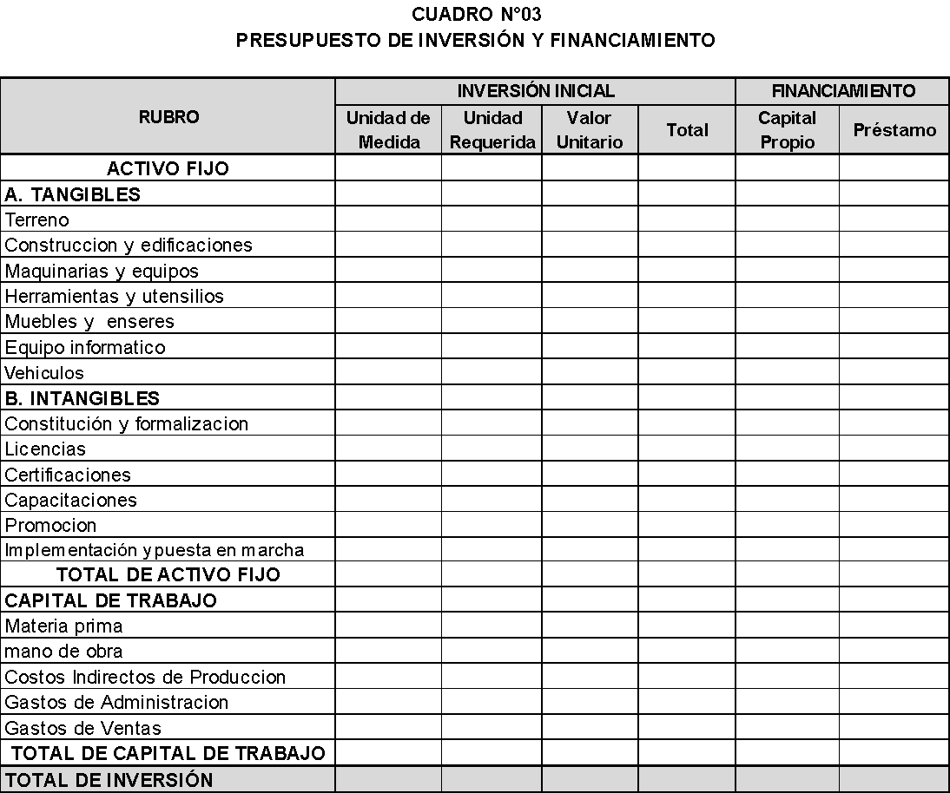
RUBRO | INVERSIÓN INICIAL |  |  |  | FINANCIAMIENTO |  | RUBRO | INVERSIÓN INICIAL |  |  |  | FINANCIAMIENTO
 | Unidad de Medida | Unidad Requerida | Valor Unitario | Total | Capital Propio | Préstamo |  | Unidad de Medida | Unidad Requerida | Valor Unitario | Total | Capital Propio | Préstamo
A. ACTIVO TANGIBLE |  |  |  | 10838.00 |  |  | A. ACTIVO TANGIBLE |  |  |  | 10838.00
Maquinarias y equipos |  |  |  | 1527.00 |  |  | Maquinarias y equipos |  |  |  | 1527.00
Plancha Plana(Estampado) | Unidad | 1 | 1500.00 | 1500.00 |  |  | Plancha Plana(Estampado) | Unidad | 1 | 1500.00 | 1500.00
Pistola Etiquetadora Textil | Unidad | 1 | 27.00 | 27.00 |  |  | Pistola Etiquetadora Textil | Unidad | 1 | 27.00 | 27.00
Muebles y enseres |  |  |  | 554.00 |  |  | Muebles y enseres |  |  |  | 554.00
Escritorio para computador | Unidad | 1 | 130.00 | 130.00 |  |  | Escritorio para computador | Unidad | 1 | 130.00 | 130.00
Silla de escritorio | Unidad | 1 | 50.00 | 50.00 |  |  | Silla de escritorio | Unidad | 1 | 50.00 | 50.00
Silla | Unidad | 2 | 30.00 | 60.00 |  |  | Silla | Unidad | 2 | 30.00 | 60.00
Exhibidor de polos | Unidad | 1 | 220.00 | 220.00 |  |  | Exhibidor de polos | Unidad | 1 | 220.00 | 220.00
Espejo para vestidor | Unidad | 1 | 15.00 | 15.00 |  |  | Espejo para vestidor | Unidad | 1 | 15.00 | 15.00
Probador vestidor de metal | Unidad | 1 | 49.00 | 49.00 |  |  | Probador vestidor de metal | Unidad | 1 | 49.00 | 49.00
Cortina de vestidor de polos | Unidad | 1 | 30.00 | 30.00 |  |  | Cortina de vestidor de polos | Unidad | 1 | 30.00 | 30.00
Equipo informático |  |  |  | 5357.00 |  |  | Equipo informático |  |  |  | 5357.00
Computadora portátil Laptop | Unidad | 2 | 1899.00 | 3798.00 |  |  | Computadora portátil Laptop | Unidad | 2 | 1899.00 | 3798.00
Impresora | Unidad | 1 | 1559.00 | 1559.00 |  |  | Impresora | Unidad | 1 | 1559.00 | 1559.00
Vehículos |  |  |  | 3400.00 |  |  | Vehículos |  |  |  | 3400.00
Moto lineal (eléctrica) | Unidad | 1 | 3400.00 | 3400.00 |  |  | Moto lineal (eléctrica) | Unidad | 1 | 3400.00 | 3400.00
B. INTANGIBLES |  |  |  | 1116.99 |  |  | B. INTANGIBLES |  |  |  | 1116.99
REGISTRO DE MARCA Y LOGO | Documento | 1 | 534.99 | 534.99 |  |  | REGISTRO DE MARCA Y LOGO | Documento | 1 | 534.99 | 534.99
CONSTITUCIÓN DE LA EMPRESA | Documento | 1 | 477.00 | 477.00 |  |  | CONSTITUCIÓN DE LA EMPRESA | Documento | 1 | 477.00 | 477.00
CAPACITACIÓN AL PERSONAL | Documento | 1 | 60.00 | 60.00 |  |  | CAPACITACIÓN AL PERSONAL | Documento | 1 | 60.00 | 60.00
INSCRIPCIÓN EN SUNARP | Documento | 1 | 45.00 | 45.00 |  |  | INSCRIPCIÓN EN SUNARP | Documento | 1 | 45.00 | 45.00
TOTAL DE ACTIVO FIJO |  |  |  | 11954.99 |  |  | TOTAL DE ACTIVO FIJO |  |  |  | 11954.99
C. CAPITAL DE TRABAJO (300 UNIDADES) |  |  |  | 11764.91 |  |  | C. CAPITAL DE TRABAJO AÑO 1
Materia prima | Global | 1 | 5230.40 | 5230.40 |  |  | Costos de producción y GO | Globa | 1 | 12336.33 | 12336.33
Mano de obra | Global | 1 | 2115.00 | 2115.00
Costos Indirectos de Producción | Global | 1 | 248.66 | 248.66
Gastos de Administración | Global | 1 | 2393.06 | 2393.06
Gastos de Ventas | Global | 1 | 1770.00 | 1770.00
TOTAL DE CAPITAL DE TRABAJO |  |  |  | 11757.11 |  |  | TOTAL DE CAPITAL DE TRABAJO |  |  |  | 12336.33
TOTAL DE INVERSIÓN |  |  |  | 23719.90 | 5719.90 | 18000.00 | TOTAL DE INVERSIÓN |  |  |  | 24291.32 | 5719.90 | 18000.00

Capital propio | 24%
Préstamo | 76%

Costos_Unitarios
COSTO UNITARIO: LOTE DE 300 UNIDADES/MES

Costo Fijo Mes | Soles
Gastos administrativos | 2393.06
Gastos de ventas | 1770.00
CIF fijos | 248.66
Total Costo Fijo | 4411.71
Costo Variable Mes | Soles
Materia prima e insumos | 5230.40
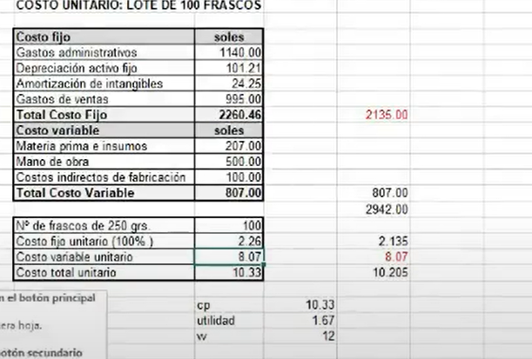
Mano de obra | 2115.00
CIF variables
Total Costo Variable | 7345.40
Costos Unitarios
Nº de Unidades | 300
Costo Fijo Unitario, CFU (100% ) | 14.71
Costo Variable Unitario, CVU | 24.48
Costo Total Unitario, CTU | 39.19
Margen de Ganancia | 6.00
Precio Sin IGV | 45.19 | 45.00
IGV(18%) | 8.13
Precio de Venta | 53.32 | 53.00

*Punto de equilibrio
CVT | 7345.40
CFT | 4411.71
CVU | 24.48
P | 53.00
MgC (Margen de contribución) | 28.52
EQUILIBRIO | 154.71

Punto de Equilibrio
Punto de equilibrio
Tabla 17 datos agrupados
N0 17 Datos agrupados para calcular punto de equilibrio.
UNIDADES | COSTO FIJO | COSTO VARIABLE | COSTO TOTAL | INGRESO TOTAL
0 | 4411.71 | 0.00 | 4411.71 | 0.00
100 | 4411.71 | 2448.47 | 6860.18 | 5300.00
125 | 4411.71 | 3060.58 | 7472.30 | 6625.00
150 | 4411.71 | 3672.70 | 8084.41 | 7950.00
155 | 4411.71 | 3788.11 | 8199.83 | 8199.83
300 | 4411.71 | 7345.40 | 11757.11 | 15900.00
334 | 4411.71 | 8177.88 | 12589.59 | 17702.00
339 | 4411.71 | 8300.30 | 12712.02 | 17967.00
341 | 4411.71 | 8349.27 | 12760.99 | 18073.00
354 | 4411.71 | 8667.57 | 13079.29 | 18762.00
443 | 4411.71 | 10846.71 | 15258.42 | 23479.00
364 | 4411.71 | 8912.42 | 13324.13 | 19292.00
414 | 4411.71 | 10136.65 | 14548.37 | 21942.00
314 | 4411.71 | 7688.19 | 12099.90 | 16642.00
444 | 4411.71 | 10871.19 | 15282.91 | 23532.00
384 | 4411.71 | 9402.11 | 13813.83 | 20352.00
337 | 4411.71 | 8251.33 | 12663.05 | 17861.00

PUNTO DE EQUILIBRIO CONTABLE

Precio venta | 53 | Debe incluir IGV
Costo variable unitario | 24.48 | Tambien debe incluir igv
Costo fijo total | 4411.71
Margen de distribución | 28.52
Punto de equilibrio | 154.71 | Unidades/mes
Punto de equilibrio en ventas | 8199.83 | Soles/mes

*Se incluye deprecaciones y amortizaciones en el costo fijo

CONDICIONES PARA QUE UN PUNTO DE EQUILIBRIO SE CORRECTO
1. las cantidades en el punto de equilibrio son menores a las
cantidades a producir
El punto de equilibrio se define como el momento en el cual las ventas igualan el valor total de los costos (Costo fijo + Costo variable) para este caso en particular se tendría el punto de equilibrio en 1.218 unidades y unas ventas de 160.723.081
Por debajo de 1.218unidades se presentan perdidas para la empresa, dado que los ingresos serían menores que los costos y gastos
Por encima de 1.218 unidades se empiezan a presentar utilidades dado que los ingresos son mayores a los costos y gastos.
El punto de equilibrio es correcto dado que 1.218 unidades son menores a las unidades a producir que son de 1.650 unidades
EL precio de venta es de $132.000 y el costo variable unitario es de $58.099
Se cumplen todas las condiciones para afirmar que el punto de equilibrio es correcto
2. El precio de venta es mayor al costo variable unitario

Estado de Resultados
 | ESTADO DE RESULTADO ECONÓMICO |  |  |  |  |  |  | PAGO DE IGV |  |  |  |  |  |  | IGV= | 18%

 | RUBRO | AÑO 1 | AÑO 2 | AÑO 3 | AÑO 4 | AÑO 5 |  | RUBRO | AÑO 1 | AÑO 2 | AÑO 3 | AÑO 4 | AÑO 5
 | Ingreso por ventas | 196560.00 | #REF! | #REF! | #REF! | #REF! |  | VENTAS | 196560.00 | #REF! | #REF! | #REF! | #REF!
 | Cantidad | 4368.00 | #REF! | #REF! | #REF! | #REF! |  | Retención IGV | 35380.80 | #REF! | #REF! | #REF! | #REF!
 | Precio | 45.00 | 45.00 | 45.00 | 45.00 | 45.00 |  | COMPRAS | 118709.02 | #REF! | #REF! | #REF! | #REF! | sin IGV
(-) | Costo de ventas | 21240.00 | 21240.00 | 21240.00 | 21240.00 | 21240.00 |  | Costos de producción | 106949.02 | #REF! | #REF! | #REF! | #REF! | con IGV
 | Costos de producción | 106949.02 | #REF! | #REF! | #REF! | #REF! |  | Gastos Operativos | 11760.00 | 11760.00 | 11760.00 | 11760.00 | 11760.00
 | Depreciación de activos fijos | 4237.18 | 4237.18 | 4237.18 | 4237.18 | 4237.18 |  | IGV de compras | 21367.62 | #REF! | #REF! | #REF! | #REF!
 | Utilidad Bruta | 85373.80 | #REF! | #REF! | #REF! | #REF! |  | PAGO DE IGV | 14013.18 | #REF! | #REF! | #REF! | #REF!
Este gráfico no está disponible en su versión de Excel. Si edita esta forma o guarda el libro en un formato de archivo diferente, el gráfico no se podrá utilizar.
 | Gastos Operativos
 | Gastos de venta | 21420.00 | 21420.00 | 21420.00 | 21420.00 | 21420.00
 | Gastos de administración | 27600.00 | 27600.00 | 27600.00 | 27600.00 | 27600.00
(-) | Amortización de intangibles | 223.40 | 223.40 | 223.40 | 223.40 | 223.40
 | Utilidad operativa | 36130.40 | #REF! | #REF! | #REF! | #REF!
 | Intereses
 | Utilidad antes de Impuestos | 36130.40 | #REF! | #REF! | #REF! | #REF!
 | Impuesto a la renta | 541.96 | #REF! | #REF! | #REF! | #REF!
(-) | Utilidad Neta | 35588.45 | #REF! | #REF! | #REF! | #REF!

 | *Otro ejemplos sobre los CV y CF
 | CANTIDAD | 50000.00 | 50000.00 | 50000.00
 | RUBRO | FIJO | VARIABLE | TOTAL
 | ventas | 100000.00 |  | 100000.00
 | costo de ventas |  |  | 0.00
 | MOD mano de obra directa |  | 20000.00 | 20000.00
 | MPD |  | 30000.00 | 30000.00
 | CIF | 4000.00 | 6000.00 | 10000.00 | CV Produ | 56000.00
 | GASTOS OPERATIVOS
 | Gastos Administrativos |  | 15000.00 | 15000.00
 | Gastos de Venta | 10000.00 | 6000.00 | 16000.00
 | TOTAL DE COSTOS Y GASTOS | 14000.00 | 77000.00 | 91000.00
 | UTILIDAD IMPONIBLE | 86000.00 | -77000.00 | 9000.00

 | CVT | 77000.00 |  | CVU | 1.12 | 1.12
 | CFT | 14000.00 |  | CFU | 0.28 | 0.23
 | TOTAL COSTOS Y GASTOS | 91000.00 |  | CTU | 1.40 | 1.35
 |  |  |  |  |  |  | 1.12 | fijo
 |  |  |  |  |  |  | 0.20 | varia
 |  |  |  |  |  |  | 1.32 | varia

Flujo_Deuda Frances 1
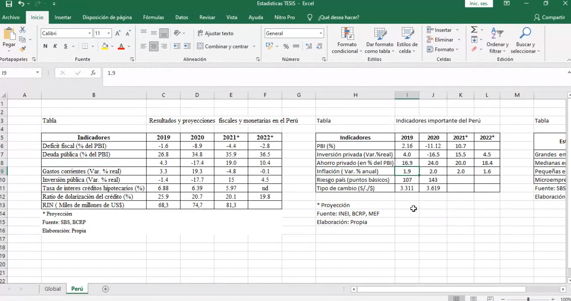
 | TABLA DE AMORTIZACIÓN DE LA DEUDA. MÉTODO FRANCÉS |  |  |  |  |  |  |  |  |  | Cálculo de Cuota Capital
 | Préstamo |  | 18000.00 | Soles |  |  | #ERROR! | Monto prestado mas el ITF
 | TEA nominal |  | 21.50% | Tasa Efectiva Anual
 | TEM nominal (𝑖) |  | 1.64% | Tasa Efectiva Mensual |  |  | 1.636107324
 | Inflación Anual (Proyectado) |  | 2.0% |  |  |  |  |  |  |  | Donde:
 | Inflación Mensual |  | 0.17% |  |  |  |  |  |  |  | 𝑎: Cuota periódica constante
 | TEM real |  | 1.47% |  |  |  | 1.47 |  |  |  | 𝐶o: Capital prestado
 | Plazo (𝑛) |  | 36 |  |  |  |  |  |  |  | 𝑖: Tipo de interés anual / mensual del préstamo
 | Cuota Capital |  | 647.34 | Pago Mensual |  |  | 647.34 | 397.29 |  |  | 𝑛: Número de periodos

FECHA DE PAGO | N° (𝑘) | SALDO | INTERESES (𝐼_𝑘) | CUOTA (𝑎) | AMORTIZACIÓN (𝐴) | * |  |  |  |  | Cálculo de Amortización de Capital
2021-08-02 | 0 | 18000.00
2021-09-01 | 1 | 17617.00 | 264.33 | 647.34 | 383.00
2021-10-01 | 2 | 17228.37 | 258.71 | 647.34 | 388.63
2021-10-31 | 3 | 16834.03 | 253.00 | 647.34 | 394.33 | 15% |  |  |  |  | Cálculo de Interés
2021-11-30 | 4 | 16433.91 | 247.21 | 647.34 | 400.13
2021-12-30 | 5 | 16027.91 | 241.34 | 647.34 | 406.00
2022-01-29 | 6 | 15615.94 | 235.37 | 647.34 | 411.96 |  |  |  |  |  | Donde:
2022-02-28 | 7 | 15197.93 | 229.32 | 647.34 | 418.01 |  |  |  |  |  | 𝐼_𝑘: Interés total de cada mes k (k=1, 2,3, ….)
2022-03-30 | 8 | 14773.78 | 223.19 | 647.34 | 424.15 |  |  |  |  |  | 𝐶_(𝑘): Capital del mes k. Mes en que se hace el cálculo.
2022-04-29 | 9 | 14343.40 | 216.96 | 647.34 | 430.38 |  |  |  |  |  | 𝐶_(𝑘−1): Capital del mes anterior a k.
2022-05-29 | 10 | 13906.69 | 210.64 | 647.34 | 436.70
2022-06-28 | 11 | 13463.58 | 204.22 | 647.34 | 443.11 |  |  |  |  |  | Cálculo de Capital Pendiente
2022-07-28 | 12 | 13013.96 | 197.72 | 647.34 | 449.62 | 2782
2022-08-27 | 13 | 12557.73 | 191.11 | 647.34 | 456.22
2022-09-26 | 14 | 12094.81 | 184.41 | 647.34 | 462.92
2022-10-26 | 15 | 11625.09 | 177.62 | 647.34 | 469.72
2022-11-25 | 16 | 11148.47 | 170.72 | 647.34 | 476.62
2022-12-25 | 17 | 10664.85 | 163.72 | 647.34 | 483.62 |  |  |  |  | *
2023-01-24 | 18 | 10174.12 | 156.62 | 647.34 | 490.72
2023-02-23 | 19 | 9676.20 | 149.41 | 647.34 | 497.93
2023-03-25 | 20 | 9170.96 | 142.10 | 647.34 | 505.24
2023-04-24 | 21 | 8658.30 | 134.68 | 647.34 | 512.66 |  |  |  |  |  | 1.0116 | = | 1+TEA
2023-05-24 | 22 | 8138.11 | 127.15 | 647.34 | 520.19
2023-06-23 | 23 | 7610.28 | 119.51 | 647.34 | 527.83 |  |  |  |  |  | 1.148433488 | = | 1+TEA
2023-07-23 | 24 | 7074.70 | 111.76 | 647.34 | 535.58 | 1829 |  |  |  |  | TEA | = | 14.84%
2023-08-22 | 25 | 6531.26 | 103.89 | 647.34 | 543.44
2023-09-21 | 26 | 5979.83 | 95.91 | 647.34 | 551.42
2023-10-21 | 27 | 5420.31 | 87.82 | 647.34 | 559.52
2023-11-20 | 28 | 4852.57 | 79.60 | 647.34 | 567.74
2023-12-20 | 29 | 4276.50 | 71.26 | 647.34 | 576.08
2024-01-19 | 30 | 3691.96 | 62.80 | 647.34 | 584.54
2024-02-18 | 31 | 3098.84 | 54.22 | 647.34 | 593.12
2024-03-19 | 32 | 2497.01 | 45.51 | 647.34 | 601.83 |  |  |  | 0.20%
2024-04-18 | 33 | 1886.34 | 36.67 | 647.34 | 610.67
2024-05-18 | 34 | 1266.70 | 27.70 | 647.34 | 619.64
2024-06-17 | 35 | 637.97 | 18.60 | 647.34 | 628.74
2024-07-17 | 36 | 0.00 | 9.37 | 647.34 | 637.97 | 693
 |  |  | 5304.15 |  | 18000.00

*En este método se pagan cuotas iguales, en donde los valores de capital son crecientes en cada periodo y el interés es decreciente

FECHA DE VENCIMIENTO | NRO DE CUOTA | SALDO INICIAL | CUOTA | INTERESES | AMORTIZACIÓN | SALDO FINAL
2021-08-02 | 0 | 18000.00 |  |  |  | 18000.00
2021-09-01 | 1 | 18000.00 | 647.34 | 264.33 | 383.00 | 17617.00
2021-10-01 | 2 | 17617.00 | 647.34 | 258.71 | 388.63 | 17228.37
2021-10-31 | 3 | 17228.37 | 647.34 | 253.00 | 394.33 | 16834.03
2021-11-30 | 4 | 16834.03 | 647.34 | 247.21 | 400.13 | 16433.91
2021-12-30 | 5 | 16433.91 | 647.34 | 241.34 | 406.00 | 16027.91
2022-01-29 | 6 | 16027.91 | 647.34 | 235.37 | 411.96 | 15615.94
2022-02-28 | 7 | 15615.94 | 647.34 | 229.32 | 418.01 | 15197.93
2022-03-30 | 8 | 15197.93 | 647.34 | 223.19 | 424.15 | 14773.78
2022-04-29 | 9 | 14773.78 | 647.34 | 216.96 | 430.38 | 14343.40
2022-05-29 | 10 | 14343.40 | 647.34 | 210.64 | 436.70 | 13906.69
2022-06-28 | 11 | 13906.69 | 647.34 | 204.22 | 443.11 | 13463.58
2022-07-28 | 12 | 13463.58 | 647.34 | 197.72 | 449.62 | 13013.96
2022-08-27 | 13 | 13013.96 | 647.34 | 191.11 | 456.22 | 12557.73
2022-09-26 | 14 | 12557.73 | 647.34 | 184.41 | 462.92 | 12094.81
2022-10-26 | 15 | 12094.81 | 647.34 | 177.62 | 469.72 | 11625.09
2022-11-25 | 16 | 11625.09 | 647.34 | 170.72 | 476.62 | 11148.47
2022-12-25 | 17 | 11148.47 | 647.34 | 163.72 | 483.62 | 10664.85
2023-01-24 | 18 | 10664.85 | 647.34 | 156.62 | 490.72 | 10174.12
2023-02-23 | 19 | 10174.12 | 647.34 | 149.41 | 497.93 | 9676.20
2023-03-25 | 20 | 9676.20 | 647.34 | 142.10 | 505.24 | 9170.96
2023-04-24 | 21 | 9170.96 | 647.34 | 134.68 | 512.66 | 8658.30
2023-05-24 | 22 | 8658.30 | 647.34 | 127.15 | 520.19 | 8138.11
2023-06-23 | 23 | 8138.11 | 647.34 | 119.51 | 527.83 | 7610.28
2023-07-23 | 24 | 7610.28 | 647.34 | 111.76 | 535.58 | 7074.70
2023-08-22 | 25 | 7074.70 | 647.34 | 103.89 | 543.44 | 6531.26
2023-09-21 | 26 | 6531.26 | 647.34 | 95.91 | 551.42 | 5979.83
2023-10-21 | 27 | 5979.83 | 647.34 | 87.82 | 559.52 | 5420.31
2023-11-20 | 28 | 5420.31 | 647.34 | 79.60 | 567.74 | 4852.57
2023-12-20 | 29 | 4852.57 | 647.34 | 71.26 | 576.08 | 4276.50
2024-01-19 | 30 | 4276.50 | 647.34 | 62.80 | 584.54 | 3691.96
2024-02-18 | 31 | 3691.96 | 647.34 | 54.22 | 593.12 | 3098.84
2024-03-19 | 32 | 3098.84 | 647.34 | 45.51 | 601.83 | 2497.01
2024-04-18 | 33 | 2497.01 | 647.34 | 36.67 | 610.67 | 1886.34
2024-05-18 | 34 | 1886.34 | 647.34 | 27.70 | 619.64 | 1266.70
2024-06-17 | 35 | 1266.70 | 647.34 | 18.60 | 628.74 | 637.97
2024-07-17 | 36 | 637.97 | 647.34 | 9.37 | 637.97 | 0.00
TOTAL |  |  |  | 5304.15 | 18000.00

Flujo de Caja Económico A
 | FLUJO DE CAJA REAL DE ESTAMPADO DE POLOS PERSONALIZADOS FORMATO A
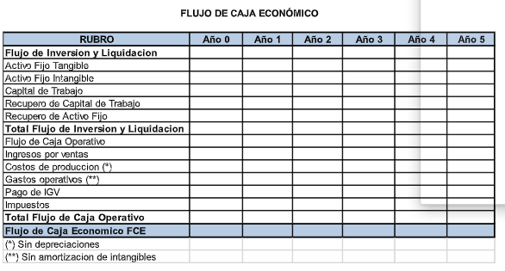
 | RUBRO | Año 0 | Año 1 | Año 2 | Año 3 | Año 4 | Año 5
 | Flujo de inversión y Liquidación
(-) | Activo fijo tangible | -10838.00 | -15.00 | -5372.00 | -3415.00 | -5372.00 | -15.00
(-) | Activo fijo intangible | -1116.99
(-) | Capital de trabajo | -12336.33 | #REF! | #REF! | #REF! | #REF! | #REF!
(+) | Recupero capital de trabajo |  |  |  |  |  | #REF!
(+) | Recupero activo fijo tangible |  |  |  |  |  | 3826.12
 | Flujo de inversión y liquidación | -24291.32 | #REF! | #REF! | #REF! | #REF! | #REF!
 | Flujo de Caja Operativo
 | Ingreso por ventas |  | 196560.00 | #REF! | #REF! | #REF! | #REF!
(-) | Costos de producción |  | -106949.02 | #REF! | #REF! | #REF! | #REF!
(-) | Gastos de venta |  | -21420.00 | -21420.00 | -21420.00 | -21420.00 | -21420.00
(-) | Gastos de administración |  | -27600.00 | -27600.00 | -27600.00 | -27600.00 | -27600.00
(-) | Pago de IGV |  | -29440.80 | #REF! | #REF! | #REF! | #REF!
(-) | Impuestos |  | -541.96 | #REF! | #REF! | #REF! | #REF!
 | Total Flujo de Caja Operativo | 0.00 | 10608.22 | #REF! | #REF! | #REF! | #REF!
 | Flujo de Caja económico FCE | -24291.32 | #REF! | #REF! | #REF! | #REF! | #REF!
 | SE CAMBIO LOS COSTOS DE PRODUCCIÓN

 |  | COK = Ku = | #REF! | Tasa real, además nuestro flujo de caja económica esta en términos reales.
 |  | VAN = | #REF!
 |  | TIR= | #REF!

 |  |  | #REF!
 |  |  | #REF!

Flujo de Caja Económico B
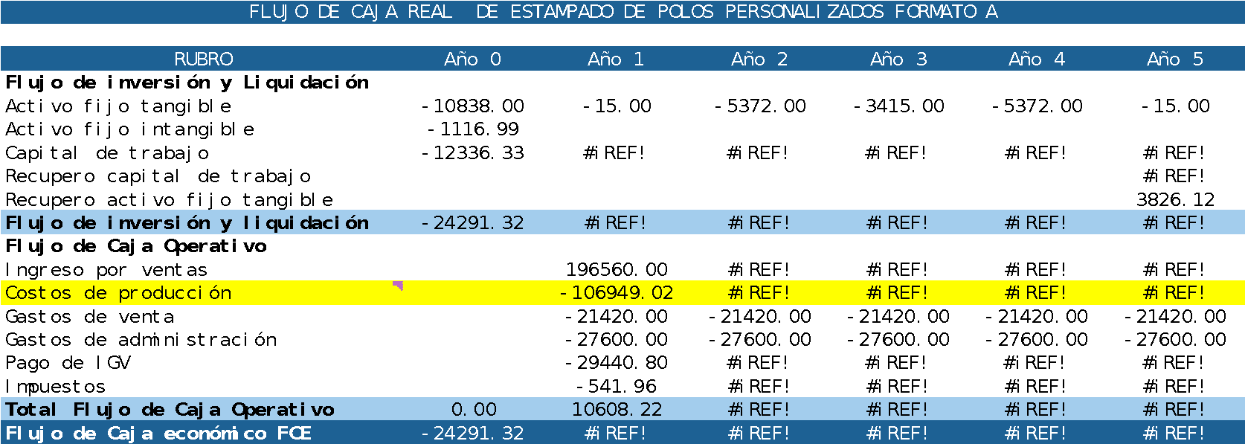

 | FLUJO DE CAJA ECONÓMICA FORMATO B |  |  |  |  |  |  | Cambio en el capital de trabajo

 | RUBRO | AÑO 0 | AÑO 1 | AÑO 2 | AÑO 3 | AÑO 4 | AÑO 5 | Momento | Inversión en capital de trabajo | Capital en operación | Cambio en la demanda
 | Cantidad producida |  | 4368 | #REF! | #REF! | #REF! | #REF! | Año 0 | -12336.33 | 0.00 | 0%
 | Valor de venta por unidad |  | 45.00 | 45.00 | 45.00 | 45.00 | 45.00 | Año 1 | #REF! | -12336.33 | 0%
 | Ingreso por venta netas |  | 196560.00 | #REF! | #REF! | #REF! | #REF! | Año 2 | #REF! | #REF! | #REF!
(-) | Costos Directos de producción |  | -106949.02 | #REF! | #REF! | #REF! | #REF! | Año 3 | #REF! | #REF! | #REF!
(-) | Royalty |  | 0.00 | #REF! | #REF! | #REF! | #REF! | Año 4 | #REF! | #REF! | #REF!
 | Gastos de ventas |  | -21420.00 | -21420.00 | -21420.00 | -21420.00 | -21420.00 | Año 5 | #REF! | #REF! | #REF!
(-) | Gastos Administrativos |  | -27600.00 | -27600.00 | -27600.00 | -27600.00 | -27600.00 | Año 6 | 0.00 | #REF! | 0%
(-) | Depreciaciones |  | -4237.18 | -4237.18 | -4237.18 | -4237.18 | -4237.18 | Requerimiento de producción en función de la demanda estimada
 | Pérdida por la venta de activo fijo |  |  |  |  |  | -32.82
 | Utilidad antes de Imp. | 0.00 | 36353.80 | #REF! | #REF! | #REF! | #REF! | Momento | Cambios en la demanda | Cambio marginal en unidades | Producción estimada
 | Impuesto ( ) | 0.00 | -541.96 | #REF! | #REF! | #REF! | #REF! | Año 1 |  |  | 4368.00
 | Utilidad Neta | 0.00 | 35811.84 | #REF! | #REF! | #REF! | #REF! | Año 2 | #REF! | #REF! | #REF!
 | Pago de IGV |  | -29440.80 | #REF! | #REF! | #REF! | #REF! | Año 3 | #REF! | #REF! | #REF!
 | Depreciaciones |  | 4237.18 | 4237.18 | 4237.18 | 4237.18 | 4237.18 | Año 4 | #REF! | #REF! | #REF!
 | Flujo Operativo | 0.00 | 10608.22 | #REF! | #REF! | #REF! | #REF! | Año 5 | #REF! | #REF! | #REF!
 | Inversión fijo tangible | -10838.00 | -15.00 | -5372.00 | -3415.00 | -5372.00 | -15.00 | Año 6 | 0% | #REF! | #REF!
 | Activo fijo intangible | -1116.99
 | Inversión en capital de trab. | -12336.33 | #REF! | #REF! | #REF! | #REF! | #REF!
 | Valor de recupero |  |  |  |  |  | 3826.12
 | Recupero capital de trabajo |  |  |  |  |  | #REF!
 | Flujo de Inversión y Liq. | -24291.32 | #REF! | #REF! | #REF! | #REF! | #REF!
 | Flujo Caja Económico | -24291.32 | #REF! | #REF! | #REF! | #REF! | #REF!
 | *El valor en libro es el valor de recupero

Flujo de Caja Financiero
Flujo de Caja Financiero

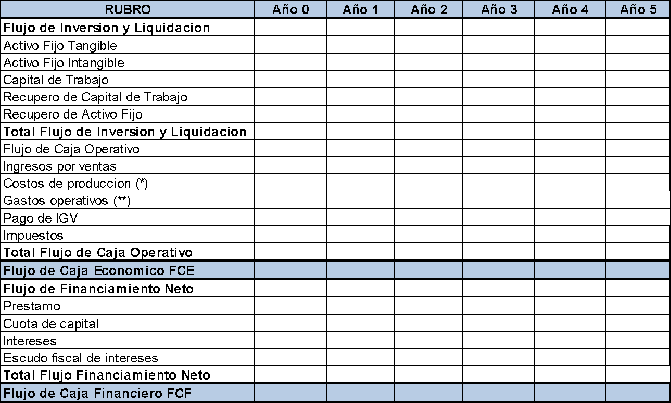
RUBRO | Año 0 | Año 1 | Año 2 | Año 3 | Año 4 | Año 5
Flujo de Inversión y Liquidación
Activo fijo tangible | -10838.00 | -15.00 | -5372.00 | -3415.00 | -5372.00 | -15.00
Activo fijo intangible | -1116.99
Capital de trabajo | -12336.33 | #REF! | #REF! | #REF! | #REF! | #REF!
Recupero capital de trabajo |  |  |  |  |  | #REF!
Recupero activo fijo tangible |  |  |  |  |  | 3826.12
Total Flujo de inversión y liquidación | -24291.32 | #REF! | #REF! | #REF! | #REF! | #REF!
Ingreso por ventas |  | 196560.00 | #REF! | #REF! | #REF! | #REF!
Costos de producción |  | -106949.02 | #REF! | #REF! | #REF! | #REF!
Gastos de venta |  | -21420.00 | -21420.00 | -21420.00 | -21420.00 | -21420.00
Pago de IGV |  | -29440.80 | #REF! | #REF! | #REF! | #REF!
Impuestos |  | -541.96 | #REF! | #REF! | #REF! | #REF!
Total Flujo de Caja operativo | 0.00 | 10608.22 | #REF! | #REF! | #REF! | #REF!
Flujo de Caja económico FCE | -24291.32 | #REF! | #REF! | #REF! | #REF! | #REF!
Flujo de Financiamiento Neto
Préstamo | 18000.00
Cuota de Capital |  | -7768.05 | -7768.05 | -7768.05
Intereses |  | -2782.01 | -1828.79 | -693.35
Escudo Fiscal de Intereses |  | 0.00 | 0.00 | 0.00
Total Flujo de Deuda | 18000.00 | -10550.06 | -9596.85 | -8461.40 | 0.00 | 0.00
Flujo de Caja Financiero FCF | -6291.32 | #REF! | #REF! | #REF! | #REF! | #REF!

Taller 4
ACTIVIDAD TALLER N°4 COSTO DE CAPITAL

1.1 | Ku con Riesgo sistemático
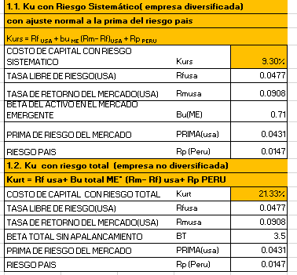
 | Kurt = Rf usa+ be ME* (Rm- Rf) usa+ Rp PERÚ

 | Rf usa | #REF!
 | be me | 0.71
 | (Rm - Rf)usa | 4.31
 | Rp Perú | 1.74
 | Kurt | #REF! |  | sin apalancamiento

1.2 | Ku con riesgo total

 | Kurt = Rf usa+ be total ME* (Rm- Rf) usa+ Rp PERÚ

 | Rf usa | 4.95%
 | be total me | 3.5
 | (Rm-Rf)usa | 4.64%
 | Rp Perú | 1.74
 | Kurt | 195.19% |  | sin apalancamiento

2.1 | Ke con Riesgo Sistemático

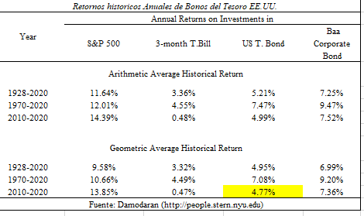
 | Kers = Rfusa + beta rl PERÚ *(Rm- Rf )usa + Rp PERÚ

 | Rf usa | 4.77%
 | beta rl PERÚ | 3.39
 | (Rm-Rf)usa | 4.31%
 | Rp Perú | 1.74%

 | Kers | 21.12%

2.2. | Ke con riesgo total

 | Kert = Rfusa + βrl total PERÚ* (Rm- Rf )usa+ Rp PERÚ
 | βrl total PERÚ | 0.8678
 | Rfusa | 4.77%
 | (Rm- Rf )usa | 4.31%
 | Rp Perú | 1.74%

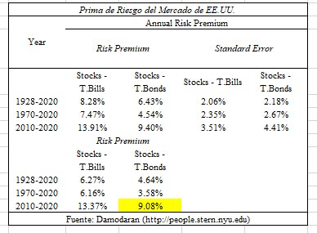
 | Kert | 10.25%

3.1 | Kwacc con Riesgo Sistemático
 | Con un Régimen Especial Tributario
 | Kwacc rs=D/V* Kd+E/V *Kers

 | D/V | 24% | 24%
 | Kd | 22%
 | E/V | 76% | 76%
 | Kers | 21.12%
 | Kwacc rs | 21.21%

3.2 | Kwacc con Riesgo Total

 | Kwacc rt=D/V*Kd+E/V*Kert

i) | beta rl total | #REF!

ii)
 | D/V | 24%
 | Kd | 22%
 | E/V | 76%
 | Kert | #REF!
 | Kwacc rt | #REF!

VPN y TIR
EVALUACIÓN DE PROYECTO

TASA DE INTERÉS DE OPORTUNIDAD TIO

TIO = i + f +if
i = Premio al riesgo (Se considera entre el 10% y el 15%)
f= Inflación

f | 0.02 | 2.00%
i | 0.12
TIO = (0,15)+(0,0645)+(0,15*0,0645) |  |  | 0.14 | 14.24% | TASA DE OPORTUNIDAD

VALOR PRESENTE NETO VPN
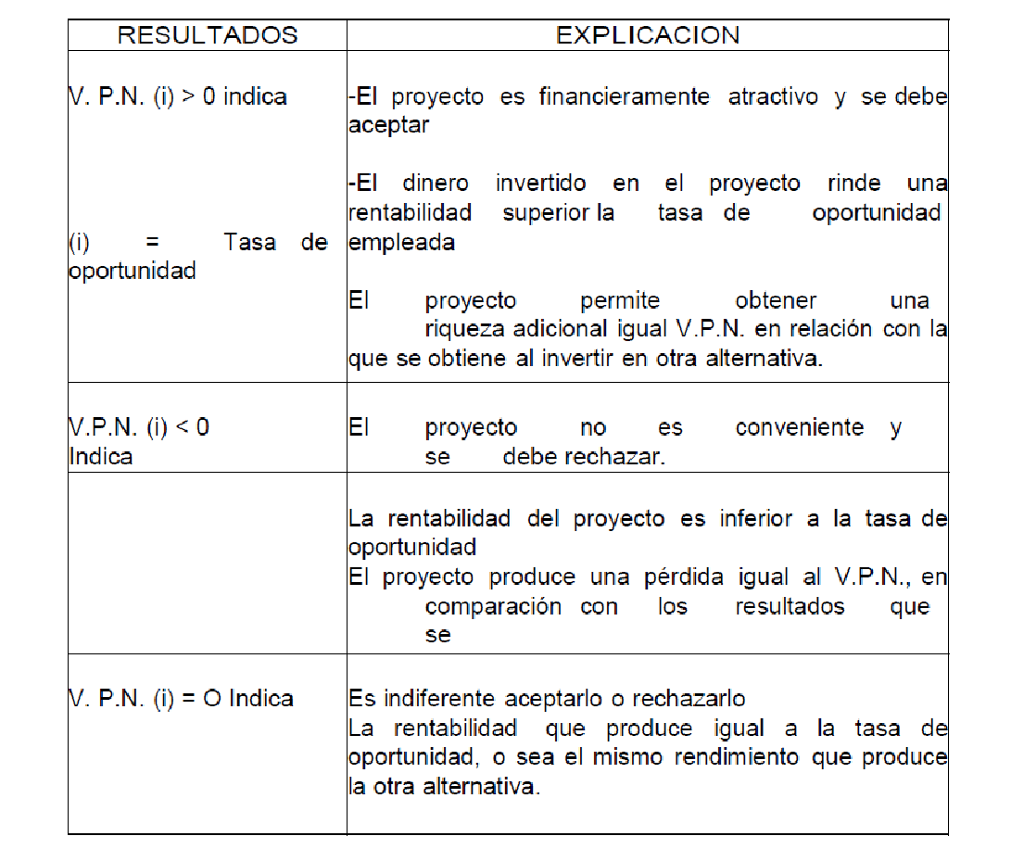

No. 41 FLUJO FINANCIERO NETO DEL PROYECTO SIN FINANCIAMIENTO (Términos constantes)
CONCEPTO | AÑOS
 | 0 | 1 | 2 | 3 | 4 | 5
Flujo neto de inversión | -23719.90 | -114.80 | -114.80 | -114.80 | -114.80 | -10347.88
Flujo neto de operación |  | 186491.42 | 190132.03 | 190132.03 | 190132.03 | 190132.03
Flujo financiero neto del proyecto sin financiamiento | -23719.90 | 186376.61 | 190017.23 | 190017.23 | 190017.23 | 179784.15

VALOR PRESENTE DE LOS INGRESOS
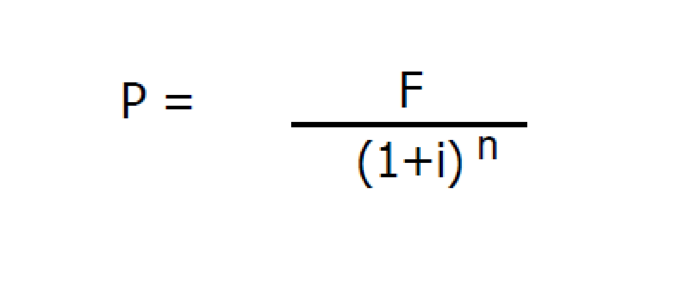

 |  |  | P= Valor Presente en el período cero
 |  |  | F= Valor Futuro
 |  |  | n = Número de Periodos Transcurridos a partir de cero

AÑO | 1 | 2 | 3 | 4 | 5 | Valor Presente Ingresos
VALOR PRESENTE | 163144.79 | 145598.40 | 127449.58 | 111563.01 | 92397.55 | 640153.32

VALOR PRESENTE DE LOS EGRESOS

Se toma el valor de las inversiones, para este caso |  |  | -23719.90

29.583.729/(1+0.224175)^0 |  | 23719.90 | Valor Presente Egresos

VPN = | Valor Presente Ingresos | MENOS | Valor Presente Egresos
 | 640153.32 | MENOS | 23719.90
VPN | 616433.41

Este resultado indica que:
1. Se puede aceptar el proyecto
2. El dinero invertido en el proyecto ofrece un rendimiento superior al 22.42%
3. El VPN para el inversionista sin financiamiento es igual al VPN del proyecto
4. VPN para el inversionista es de |  | 616433.41

CALCULO DEL VPN UTILIZANDO EXCEL
Se recomienda ver el vídeo |  | https://www.youtube.com/watch?v=5Z_prLbH2fA
 |  | https://www.youtube.com/watch?v=W9r7Cs_6M0A

Formulación de Datos
IO (Inversión Inicial) | -23719.90
Flujo año 1 | 186376.61 | VPN | 616433.41
Flujo año 2 | 190017.23
Flujo año 3 | 190017.23
Flujo año 4 | 190017.23
Flujo año 5 | 179784.15
n (años) | 5
i (TIO) | 14.2400%

TASA INTERNA DE RENTABILIDAD -TIR-

Cuadro 52. Datos para cálculo de la TIR del proyecto sin Financiamiento
CONCEPTO | AÑOS
 | 1 | 2 | 3 | 4 | 5
Flujo Financiero Neto Sin Financiamiento | 186376.61 | 190017.23 | 190017.23 | 190017.23 | 179784.15

Cuadro 53. Calculo de la TIR sin financiamiento en términos constantes
NEGATIVO
AÑOS | 1 | 2 | 3 | 4 | 5
F= | 186376.61 | 190017.23 | 190017.23 | 190017.23 | 179784.15
i= | 75% | 1.75
n= | # de años
potencia | 1.75 | 3.06 | 5.36 | 9.38 | 16.41
 | 106500.92 | 62046.44 | 35455.11 | 20260.06 | 10953.71 | 235216.24

Valor presente egresos |  | -23719.90
 |  | 235216.24
 | VPN | 211496.34

POSITIVO
AÑOS | 1 | 2 | 3 | 4 | 5
F= | 186376.61 | 190017.23 | 190017.23 | 190017.23 | 179784.15
i= | 74% | 1.74
n= | # de años
potencia | 1.74 | 3.03 | 5.27 | 9.17 | 15.95
 | 107113.00 | 62761.67 | 36069.92 | 20729.84 | 11272.11 | 237946.54

Valor presente egresos |  | -23719.90
 |  | 237946.54
 | VPN | 214226.64

Cuadro 54. Ajuste de la TIR por Interpolación
DIFERENCIA ENTRE TASAS UTILIZADAS | SUMA DEL VPN EN VALORES ABSOLUTOS | % DEL TOTAL | AJUSTE AL PORCENTAJE DE DIFERENCIA | TASAS AJUSTADAS TIR
75% | 211496.34 | 992% | 9.92 | 65.08
74% | 214226.64 | -892% | -8.92 | 82.92
1% | -425722.98 | 100% | 1.00

CALCULO DE LA TIR UTILIZANDO EXCEL

Inversión | -23719.90
Flujo Año 1 | 186376.61
Flujo Año 2 | 190017.23 | TIR | 7.87 | 787.448%
Flujo Año 3 | 190017.23
Flujo Año 4 | 190017.23
Flujo Año 5 | 179784.15

VPN Y TIR para el proyecto con financiamiento

Cuadro 55. Tasa Mínima del Rendimiento del Proyecto con Financiamiento
Fuente | Valor Financiado | Costo |  | Participación Fuente | Ponderación
 |  | Antes Impuestos | Después Impuestos
Deuda | -18000.00 | 21.50% | 14.41% | 1.47 | 21%
Aporte Inversionista | 5719.90 | 14.2400% | 14.24% | -0.47 | -7%
Total | -12280.10 |  |  | 1.00 | 14%

Costo Después de Impuestos
K`=K*(1-t)
K` = Costo del crédito
t= Tasa de Tributación
K`=0,2387 * (1-0,33) | 0.14405
Tasa de Rendimiento con Financiamiento |  |  |  |  | 14.48%

Tasa de Rendimiento Real
1+ir= (1+ ic)/(1+i) |  | ir= Tasa de rendimiento Real
 |  | ic= Tasa de rendimiento con financiamiento
 |  | i= inflación
1+ir = (1+0,1856)/(1+0,0645)
1+ir = 1,1856/1,0645= |  | 1.12237
ir= |  | 0.12237

Cuadro 56. VPN con Financiamiento
VPN Con financiamiento |  | $ 23,720

Cuadro 57.Cálculo de la TIR con Financiamiento
F= P * (1+i)
VPN Con Financiamiento Proyecto
Concepto | AÑOS
 | 1 | 2 | 3 | 4 | 5
Flujo Financiero | 183053.52 | 187661.75 | 188761.84 | 190017.23 | 202356.16
i= | 12.2371% | 1.12
n= | # de años
Con financiamiento
Potencia= | 1.12 | 1.26 | 1.41 | 1.59 | 1.78
 | 163095.35 | 148971.36 | 133507.22 | 119742.15 | 113614.56 | 678930.64

VPN Egresos | -23719.90
 | 678930.64
VPN | $ 655,211 | El proyecto es viable dado que VPN es Positivo

CALCULO DEL VPN UTILIZANDO EXCEL
Se recomienda ver el vídeo |  | https://www.youtube.com/watch?v=5Z_prLbH2fA
 |  | https://www.youtube.com/watch?v=W9r7Cs_6M0A

Formulación de Datos
IO (Inversión Inicial) | -23719.90
Flujo año 1 | 183053.52 | VPN | 655210.74
Flujo año 2 | 187661.75
Flujo año 3 | 188761.84
Flujo año 4 | 190017.23
Flujo año 5 | 202356.16
n (años) | 5
i (TIO) | 12.2371%

Fuente | Valor Financiado | Costo |  | Participación Fuente | Ponderación
 |  | Antes Impuestos | Después Impuestos
Deuda | -18000.00 | 21.50% | 14.41% | 1.47 | 0.21
Aporte Inversionista | 5719.90 | 14.2400% | 14.24% | -0.47 | -0.07
Total | -12280.10 |  |  | 1.00 | 14.48%

Tasa de Rendimiento con Financiamiento |  |  |  |  | 14.48%

Cuadro 58. TIR con Financiamiento
NEGATIVO
AÑOS | 1 | 2 | 3 | 4 | 5
F= | 183053.52 | 187661.75 | 188761.84 | 190017.23 | 202356.16
i= | 70% | 1.70
n= | # de años
potencia | 1.70 | 2.89 | 4.91 | 8.35 | 14.20
 | 107678.54 | 64934.86 | 38420.89 | 22750.83 | 14251.87 | 248036.99

Valor presente egresos |  | -23719.90
 |  | 248036.99
 | VPN | 224317.09

POSITIVO
AÑOS | 1 | 2 | 3 | 4 | 5
F= | 183053.52 | 187661.75 | 188761.84 | 190017.23 | 202356.16
i= | 69% | 1.69
n= | # de años
potencia | 1.69 | 2.86 | 4.83 | 8.16 | 13.79
 | 108315.69 | 65705.59 | 39106.96 | 23294.11 | 14678.54 | 251100.90

Valor presente egresos |  | -21123832.00
 |  | 251100.90
 | VPN | -20872731.10

DIFERENCIA ENTRE TASAS UTILIZADAS | SUMA DEL VPN EN VALORES ABSOLUTOS | % DEL TOTAL | AJUSTE AL PORCENTAJE DE DIFERENCIA | TASAS AJUSTADAS TIR
70% | -224317.09 | 1046% | 10.46 | 80.46
69% | -20872731.10 | -946% | -9.46 | 59.54
1% | 21097048.19 | 100% | 1.00
CALCULO DE LA TIR UTILIZANDO EXCEL

Inversión | -23719.90
Flujo Año 1 | 183053.52
Flujo Año 2 | 187661.75 | TIR | 7.74 | 774.013%
Flujo Año 3 | 188761.84
Flujo Año 4 | 190017.23
Flujo Año 5 | 202356.16

VPN Con Financiamiento Inversionista
Concepto | AÑOS
 | 1 | 2 | 3 | 4 | 5
Flujo Financiero | 178,165 | 181,953 | 176,784 | 190,017 | 204,232
i= | 12.2371% | 112.2371%
n= | # de años
Con financiamiento
Potencia= | 1.122371125 | 1.259716943 | 1.413869923 | 1.586886776 | 1.781075896
 | 158,740 | 144,440 | 125,035 | 119,742 | 114,668 | 662625.37

VPN Egresos | -23719.90
 | 662625.37
VPN | 638905.47 | El proyecto es viable dado que VPN es Positivo

CALCULO DEL VPN UTILIZANDO EXCEL
Se recomienda ver el vídeo |  | https://www.youtube.com/watch?v=5Z_prLbH2fA
 |  | https://www.youtube.com/watch?v=W9r7Cs_6M0A

Formulación de Datos
IO (Inversión Inicial) | -23719.90
Flujo año 1 | 178165.24 | VPN | 638905.47
Flujo año 2 | 181953.12
Flujo año 3 | 176783.93
Flujo año 4 | 190017.23
Flujo año 5 | 204232.41
n (años) | 5
i (TIO) | 12.2371%

Comparación de los Resultados Obtenidos en Cada Situación
Situación sin Financiamiento
VPN para el proyecto |  | 616433.41 | Como el VPN es mayor a 1, el proyecto es viable
VPN para el inversionista |  | 616433.41

Situación con Financiamiento
VPN para el proyecto |  | 655210.74
VPN para el inversionista |  | 638905.47

TIR |  | 59.54 | Como es mayor a la TIO (22,41%) el proyecto es viable

Cálculo de la TIR para el Inversionista
CALCULO DE LA TIR UTILIZANDO EXCEL

Inversión | -23719.90
Flujo Año 1 | 178165.24
Flujo Año 2 | 181953.12 | TIR | 7.53 | 752.776%
Flujo Año 3 | 176783.93
Flujo Año 4 | 190017.23
Flujo Año 5 | 204232.41

En este ejemplo la TIR es alta, dado que el precio de venta es superior |  |  |  | 2.164620034 | veces al costo variable unitario
Además las inversiones son muy bajas |  | -$ 23,720

Relación Costo Beneficio
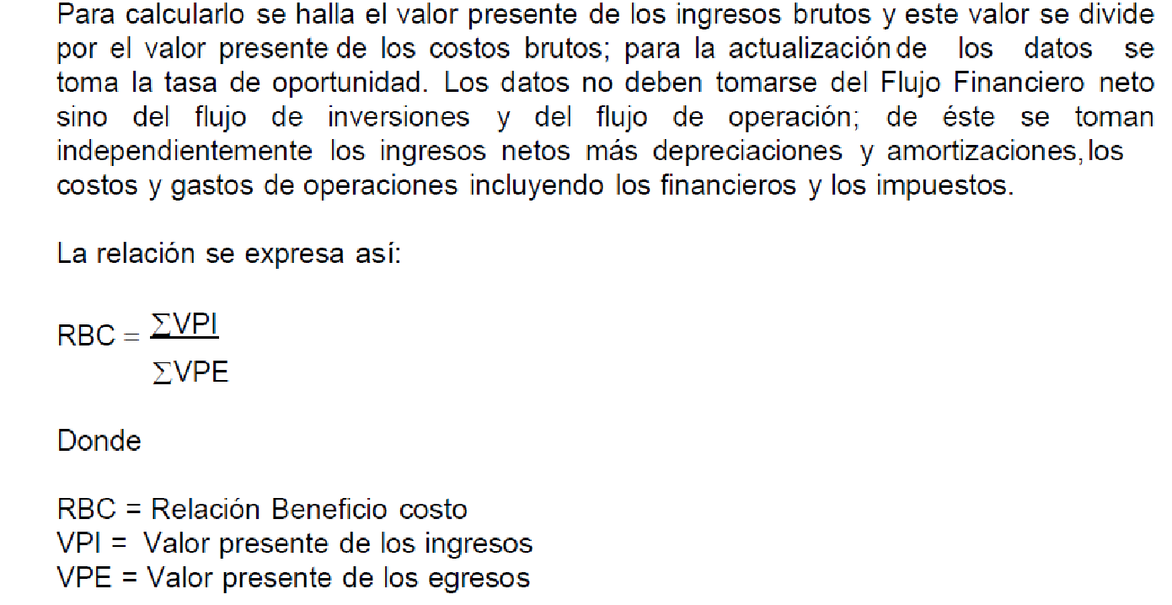

VALOR PRESENTE DE LOS INGRESOS
AÑO |  | 1 | 2 | 3 | 4 | 5 | TOTAL
VALOR |  | 186491.42 | 190132.03 | 190132.03 | 190132.03 | 190132.03
VALOR PRESENTE |  | 175191.56 | 167789.18 | 157622.53 | 148071.89 | 139099.95 | 787775.11 | i= | 0.06

VALOR PRESENTE DE LOS EGRESOS
AÑO | 0 | 1 | 2 | 3 | 4 | 5 | TOTAL
VALOR | 23719.90 | -114.80 | -114.80 | -114.80 | -114.80 | -10347.88
VALOR PRESENTE | 23719.90 | -107.85 | -101.31 | -95.17 | -89.41 | -7570.47 | 15755.69

RBC | 50.00 |  | Interpretación: Es mayor a uno, es viable el proyecto

